LPHK No.8 (Tp.B-Jumlah)
Lampiran Pelaporan Kinerja
No. | FR.13-F2 |  |  |  | Type B

LEMBAR PERHITUNGAN KINERJA
1. | Nomor Kontrak Kinerja |  | : | (h) 13/IKU-Prodi-2-2020
2. | Nomor IKU |  | : | 8
3. | Nama IKU |  | : | Jumlah kegiatan pengembangan kurikulum sesuai dengan KKNI
4. | Satuan Hitung Indikator |  | : | Jumlah
5. | Data/Bukti |  | : | Laporan Kegiatan/Hasil penetapan/Usulan pengembangan
6. | Deskripsi Target Bobot IKU |  | :

 | TARGET |  |  |  |  | 1
 | BOBOT |  |  |  |  | 15%

7. | Formula |  | :

 | Jumlah kegiatan/rapat/workshop/dll tentang pengembangan kurikulum sesuai KKNI (dibuktikan dengan laporan kegiatan/rapat/workshop)

8. | Realisasi Kinerja |  | :

 | a. | Jumlah kegiatan/rapat/workhop tentang pengembangan kurikulum sesuai KKNI |  |  |  | 2 | <----- | KOLOM ISIAN JUMLAH
 |  | Jumlah | a |  |  | 2

9. | Perhitungan Capaian Target IKU |  | :

 | Realisasi Kinerja |  |  |  |  | 2
 | Target |  |  |  |  | 1
 | CAPAIAN TARGET IKU : |  | Realisasi Kinerja |  | x 100% | 200%
 |  |  | Target

10. | Perhitungan Nilai Capaian Target IKU |  | :

 | Capaian Target IKU |  |  |  |  | 200%
 | Kriteria |  |  |  | Capaian Target | Nilai
 | 1. Capaian 0% dari target |  |  |  | 0% | 0%
 | 2. Capaian 1%-30% dari target |  |  |  | 30% | 30%
 | 3. Capaian 31%-50% dari target |  |  |  | 50% | 50%
 | 4. Capaian 51%-75% dari target |  |  |  | 75% | 75%
 | 5. Capaian 76%-90% dari target |  |  |  | 90% | 90%
 | 6. Capaian 91%-100% dari target |  |  |  | 100% | 100%
 | 7. Capaian >100% dari target |  |  |  | 100% | 110%
 | Nilai Capaian Target IKU |  |  |  |  | 110%

11. | Perhitungan Nilai Kinerja IKU |  | :

 | Nilai Capaian Target IKU |  |  |  |  | 110%
 | Bobot |  |  |  |  | 15%
 | NILAI KINERJA IKU |  | Nilai Capaian Target IKU x Bobot |  |  | 16.50%

12. | Data Dukung Kinerja IKU |  | :
 | a. | Kolom Isian Data Dukung
 |  | 1) Rekap Kegiatan
 | No | Nama Kegiatan | Tanggal Kegiatan | Tema Kegiatan | Sasaran Kegiatan | Prodi
 | 1 | Rapat dosen TI | 22 april 2020 | Rapat dosen dan pengembangan KAK | Kurikulum | Teknik Informatika | <----- | KOLOM ISIAN
 | 2 | Koordinasi kuriylym | 12 Juni 2020 | rapat dengan pembicara luar | Kurikulum | Teknik Informatika

 | b. | Lampiran Bukti Pendukung |  |  |  |  | <----- | KOLOM KELENGKAPAN BUKTI YANG HARUS DI LAMPIRKAN
 |  | 1) Laporan Kegiatan/Hasil penetapan/Usulan pengembangan; atau
 |  | 2) Surat/Dokumen/Lembar Informasi pembuktian valid lainnya yang dapat dipertanggungjawabkan

13. | Gambar/Capture/Foto Bukti Dukung |  | :

 | 1) | (Deskripsi Bukti Dukung) |  |  |  |  | <----- | KOLOM DESKRIPSI BUKTI DUKUNG

 |  |  |  |  |  |  | <----- | 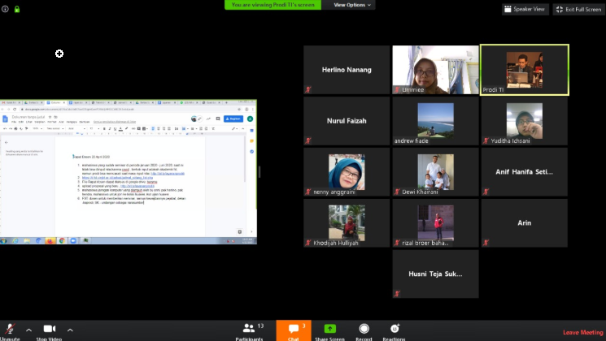 KOLOM CAPTURE/ FOTO/ DOKUMENTASI BUKTI DUKUNG

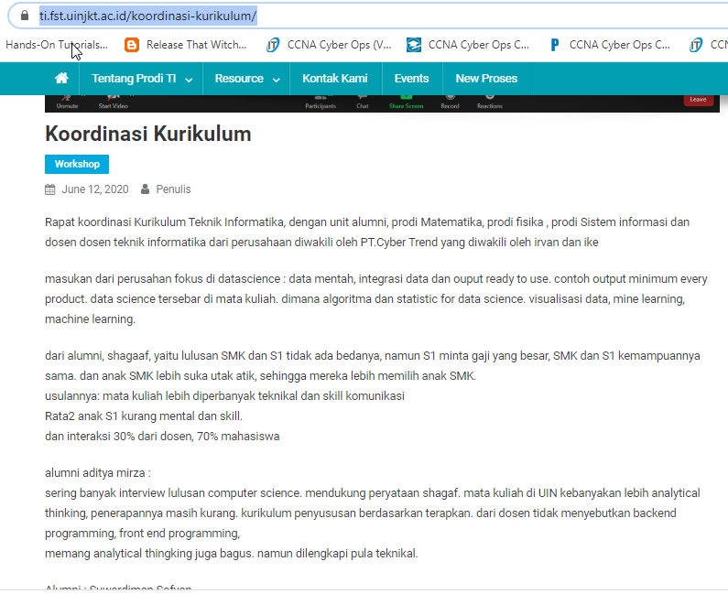

 | 2) | (Deskripsi Bukti Dukung) |  |  |  |  | <----- | KOLOM DESKRIPSI BUKTI DUKUNG

 |  |  |  |  |  |  | <----- | KOLOM CAPTURE/ FOTO/ DOKUMENTASI BUKTI DUKUNG

